入出力関連図
詳細設計書 |  |  | プログラム名 |  |  |  |  | サブシステム名 |  |  |  |  |  |  |  | 版数 | 作成日 |  | 作成者 | 修正日 | 修正者
(入出力関連図) |  |  | ガソリンスタンド |  |  |  |  |  |  |  |  |  |  |  |  | 1.0 | 2016-03-10 |  | タン

画面ID |  | LOGIN | 画面名 |  | LOGIN画面 |  |  |  |  |  |  |  |  |  |  |  |  |  |  | 開発言語 | C#

入出力関連図 |  |  |  |  |  |  |  |  |  |  |  | プログラム概要

 |  |  |  |  |  |  |  |  |  |  |  |  | １． |  | Đăng nhập vào hệ thống quản lý trạm xăng dầu

DB

LOGIN画面

データアクセス |  |  |  |  |  |  |  |  |  |  |  | 受取パラメータ |  |  |  |  |  | 引渡パラメータ
№ | データ名 |  |  | データID |  | 種別 | C |  | R | U | D | № |  | パラメータ名 |  |  |  | № | パラメータ名
1 | メーセージマスター |  |  | M_Message |  | テーブル |  |  | ○
2 | ユーザー |  |  | User |  | テーブル |  |  | ○
3
4
5
6
7
8

画面項目定義
詳細設計書 |  |  | プログラム名 |  |  |  |  |  | サブシステム名 | 版数 |  | 作成日 | 作成者 |  |  | 修正日 |  | 修正者
(画面項目定義) |  |  | ガソリンスタンド |  |  |  |  |  |  | 1.0 |  | 2016-03-10 | タン

画面ID |  | LOGIN | 画面名 |  | LOGIN画面 |  |  |  |  |  |  |  |  |  |  | 開発言語 |  | C#
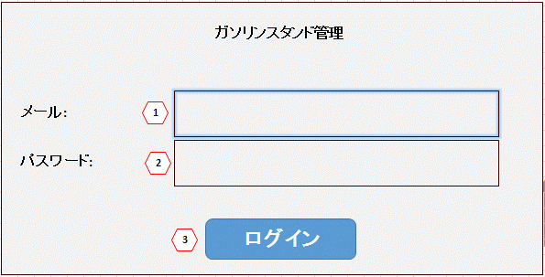
№ | 項目名 (tên nhãn) |  |  | コントロール種別 (loại điều khiển) |  | 桁数 | タブ順 | 入力可否 |  |  | 備考 |  |  | PT確認項目
 |  |  |  |  |  |  |  | 初期 |  |  |  |  |  | NO | 実施者 |  | 実施日 |  | １ | 2 | 3
1 | メール (Email) |  |  | テキストボックス |  | 100 | 1 | ○
2 | パスワード (password) |  |  | テキストボックス |  | 100 | 2 | ○
3 | ログイン (button) |  |  | ボタン |  | － | 3 | －
4
5
6
7
8
9
10
11
12
13
14
15
16
17
18
19
20
21

